Hoja1
2023-08-25 14:37:22

LA PAZ 28 - HAEDO 4460-2005
BUENOS AIRES luquearti@gmail.com
____________________________________________________________________________________
"SOPORTE"
"REPISA"
"ZINCADO"

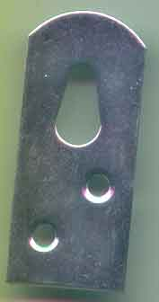

COD. | DESCRIPCION | PRECIO
S-160 | SOPORTE REPISA 40x22 ZINCADO | 36.04
S-161 | SOPORTE REPISA 70x22 ZINCADO | 53.39

